Use_Case
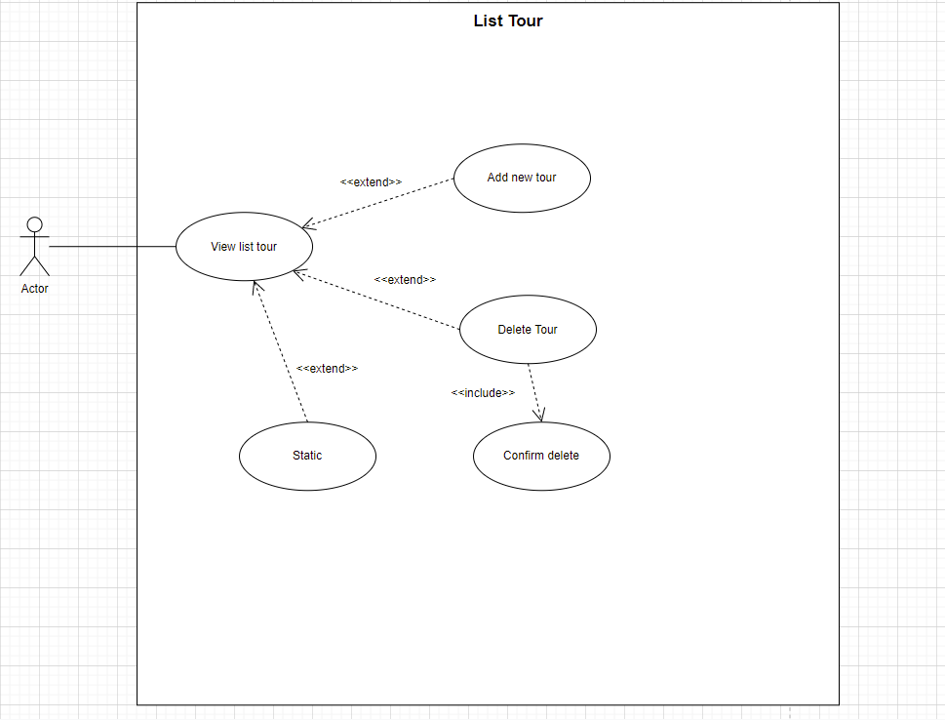
Màn hình danh sách tour

Class_Diagram
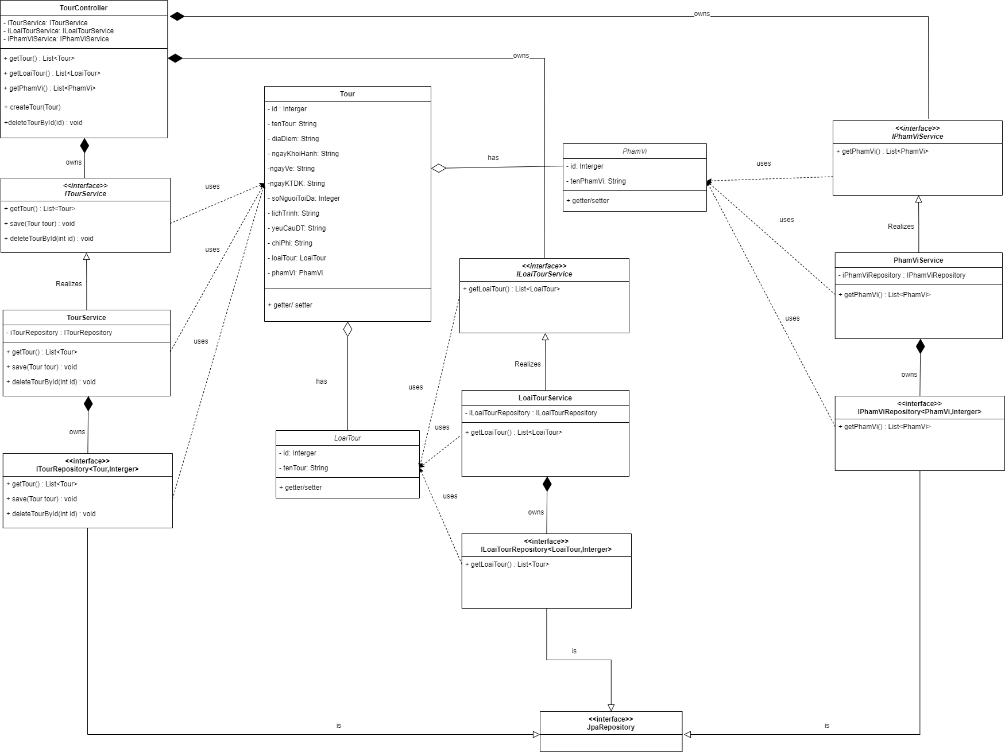
Màn hình danh sách tour

